Feuil1
2021-07-26 |  | Feuille de débit Atelier Panneaux COSTE BOIS
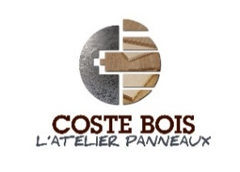

 |  |  |  |  |  | Sens du fil dans la colonne longueur
 |  |  |  |  |  | Largeur max de coupe 4400mm
 |  |  |  |  |  | Minimum de plaquage 120mm x 120mm
 |  |  |  |  |  | Epaisseur max plaquage de chant 60mm
Nom : |  |  |  |  |  | Epaisseur trait de scie = 5mm
Ref Chantier : |  |  |  |  |  | Enregistrez votre feuille sur votre bureau
N° de téléphone: |  |  |  |  |  | Envoyez la par mail au format EXCEL à l'adresse suivante :
Adresse Mail : |  |  |  |  |  | atelier-panneaux@coste-bois.com

Matière | Oui / Non | ( Dimensions en mm ) |  |  | L1 | L2 | T1 | T2 | Désignation pièce/Etiquettes
 | Sens de Fil | Quantité | Longueur | Largeur

 |  |  |  |  |  | A très bientôt !
 |  |  |  |  |  | Vos Contacts : |  | Geoffroy GUYON
 |  |  |  |  |  |  |  | Maxence Courcelle
 |  |  |  |  |  |  |  | 05.53.29.50.75

